Лист1
отфильтровал по поту, будем смотреть от 75бб до10бб пот |  |  |  | проиграл
 |  |  |  | выиграл
3бпуш правильно
преф пуш правильно
преф пуш правильно

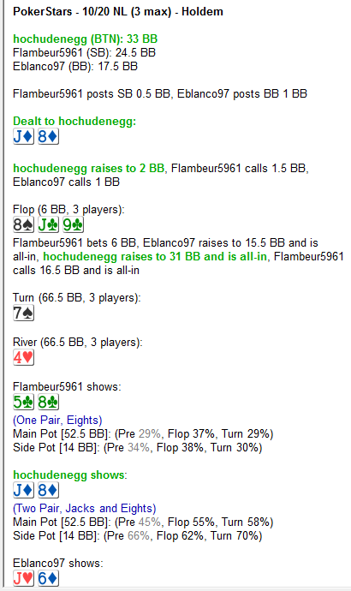
 |  |  | возник вопрос по этой раздаче по флопу

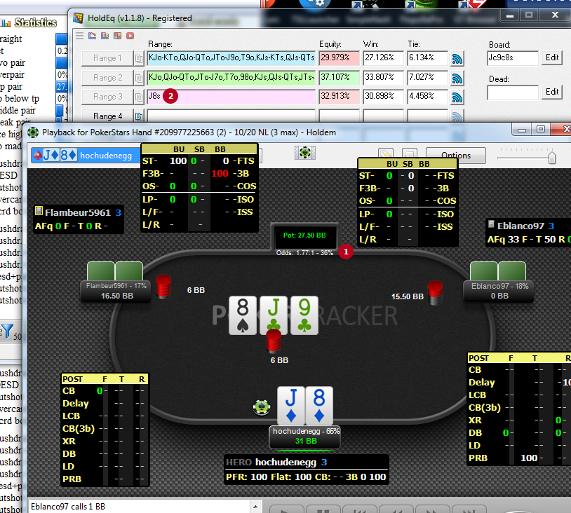
 |  |  |  |  |  |  |  | 1 | оддсы 36%
 |  |  |  |  |  |  |  | 2 | эквити 33%

 |  |  |  |  |  |  |  | фолдить надо похоже

 |  |  |  |  |  |  |  | я задал опппам спектры ТП+ фд и комбо
 |  |  |  |  |  |  |  | думаю это норма

 |  |  |  |  |  |  |  | против двоих оппов эквити падает значительно

колл по раздаче практически на автомате |  | теперь я так делать точно не буду
выставление префлоп правильно
выставление префлоп правильно
выставление префлоп правильно
выставление префлоп правильно
выставление префлоп правильно
выставление префлоп правильно
выставление префлоп правильно
выставление префлоп правильно
выставление префлоп правильно
выставление префлоп правильно
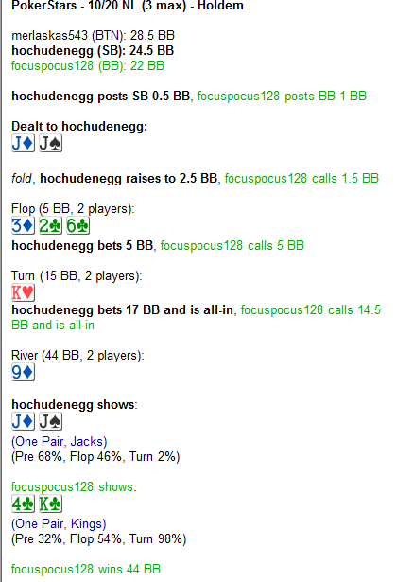
 |  |  | возник вопрос по раздачке, есть ли вельюбет по терну

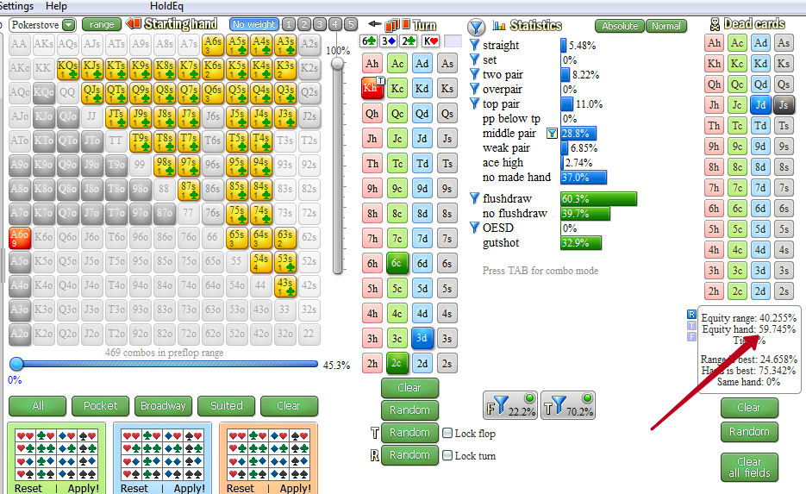
 |  |  |  |  |  |  |  |  | и вельюбет очевидно есть, поэтому раздача верно сыграна в целом

сыграл на постфлопе верно

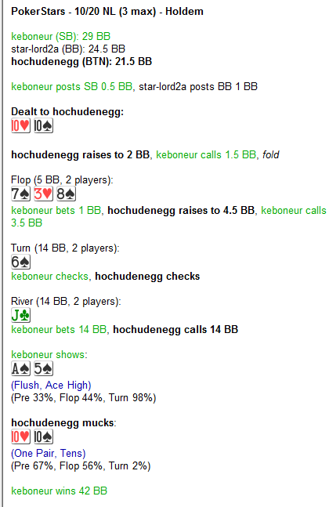
 |  | суть какая, если мало тп в донке по флопу то терн будет у нас 44% эквити если мы хотим пушить и получить колл, поэтому не пушим
 |  | играл бы я два стола то рассуждения изи, донкколл играет скорее всего средняя пара и дро, терн дро все закрылось, вельюбета нет поэтому чек, по риверу плотная ставка и это две пары+ а блефов найти никак не можем поэтому пас

 |  | по риверу видно что опп потбетит скорее всего две пары+ и блефов нет |  |  | и колла ривера нет
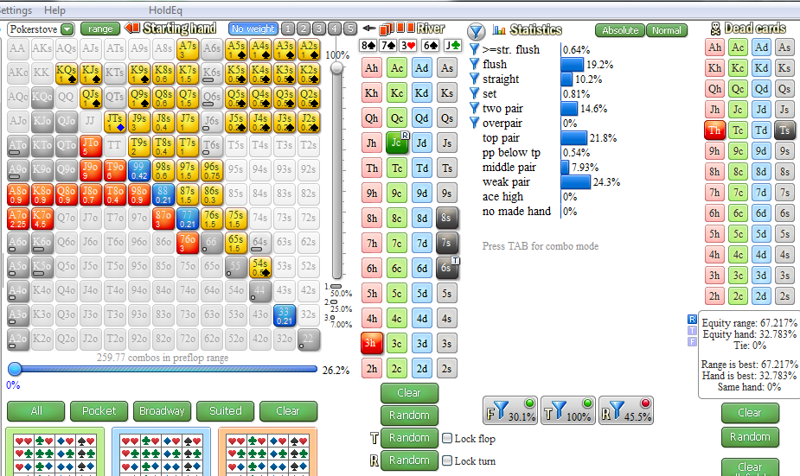

ошибка постфлопа из за потери концентрации и фактора давления в непривычной ситуации

выставление префлоп правильно
выставление префлоп правильно
выставление префлоп правильно
выставление префлоп правильно
выставление префлоп правильно
выставление флоп правильно
пограничное префлоп выставление проиграл
выставление префлоп правильно
выставление префлоп правильно
выставление префлоп правильно
выставление префлоп правильно
выставление префлоп правильно
выиграл снизу я
кольнул пуш по флопу на автопилоте | не соотнес то что мы бьем и то что нас бьет |  |  | поспешил и просто думал что это легкий колл |  | рука Т8 | флоп 864о |  | банк 4 | хиро стек 12 | пушит опп 21бб | оддсы 43% | его диапазон ТП+ и оесд 30% | наше эквити 37%
выставление префлоп правильно
выставление префлоп правильно
пробарелил в три улицы правильно
выставление префлоп правильно
выставление префлоп правильно
выставление префлоп правильно
пограничное решение на постфлопе

